2021
Model: | SIO 655 WG

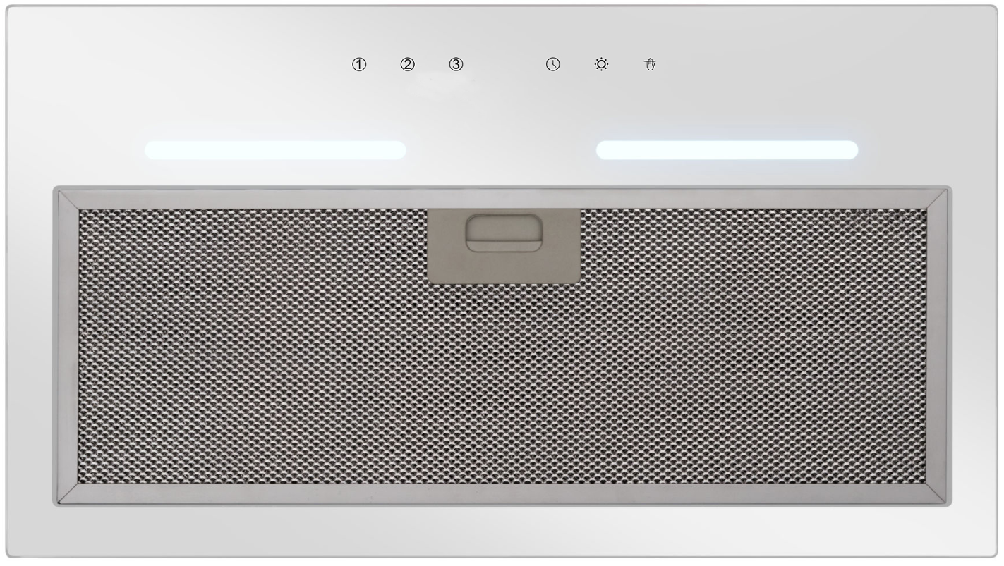
Odsavač par vestavný
55 cm

Doporučená MOC (vč. DPH): |  | 4,199 Kč

Provozní vlastnosti:

Energetická třída: |  |  | C
Třída účinnosti dynamiky proudění: |  |  | D
Třída účinnosti osvětlení: |  |  | B
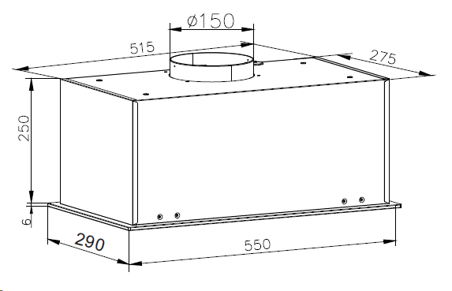
Třída účinnosti filtrace tuků: |  |  | C

Odtah min. v běžném provozu: |  | 364 | m3/h
Odtah max. v běžném provozu: |  | 462 | m3/h

Hlučnost min. v běžném provozu: |  | 59 | dB(A)
Hlučnost max. v běžném provozu: |  | 63 | dB(A)

Funkce:

Senzorové ovládání výkonu / Bezdotykové ovládání gesty
LED ukazatele výkonu
Osvětlení: |  | LED 1x 8W
Časovač - automatické vypnutí |  |  |  | Barva: | Bílé sklo

Konstrukce:

Průměr odtahu: |  |  | 150 mm | Objednací kód: |  | 1192008
Vzdálenost od plynové varné desky: |  |  | 650
Vzdálenost od elektrické varné desky: |  |  | 650
Počet motorů: |  |  | 1
Hliníkový tukový filtr
Možnost recirkulace
Typ uhlíkového filtru pro recirkulaci*: |  |  | FWP 18
Počet kusů potřebných k recirkulaci: |  |  | 2
Cena filtru: |  |  | 319 Kč

*není součástí balení

